Graf01
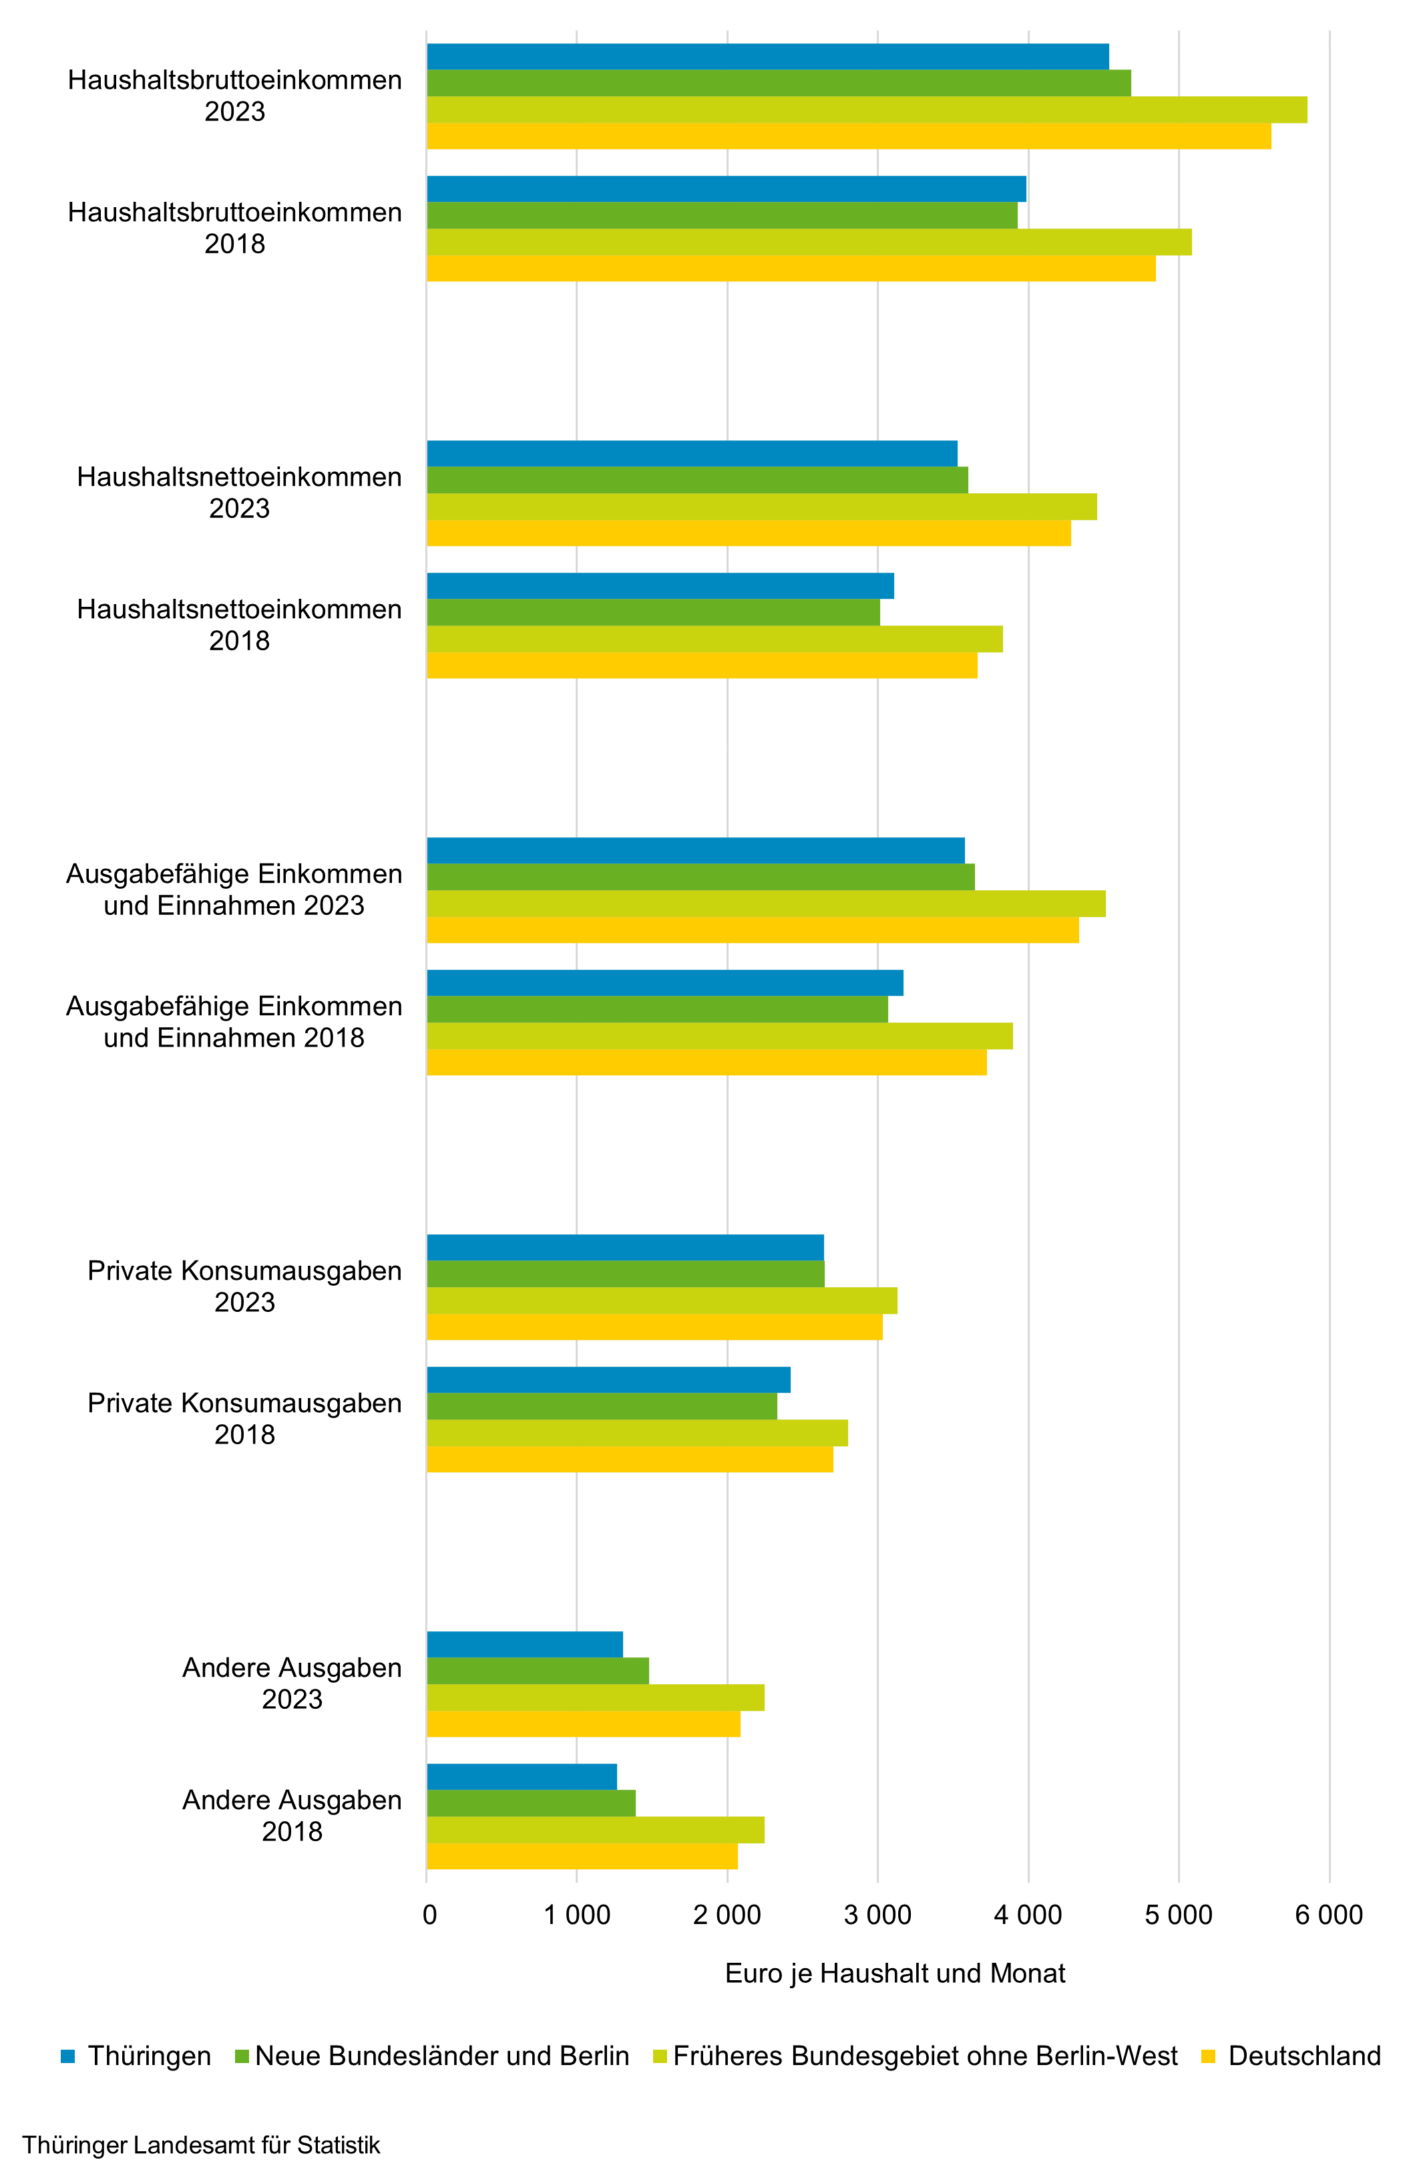
- 6 - | Zurück zum Inhaltsverzeichnis
1. Einnahmen und Ausgaben privater Haushalte 2018 und 2023

Graf02
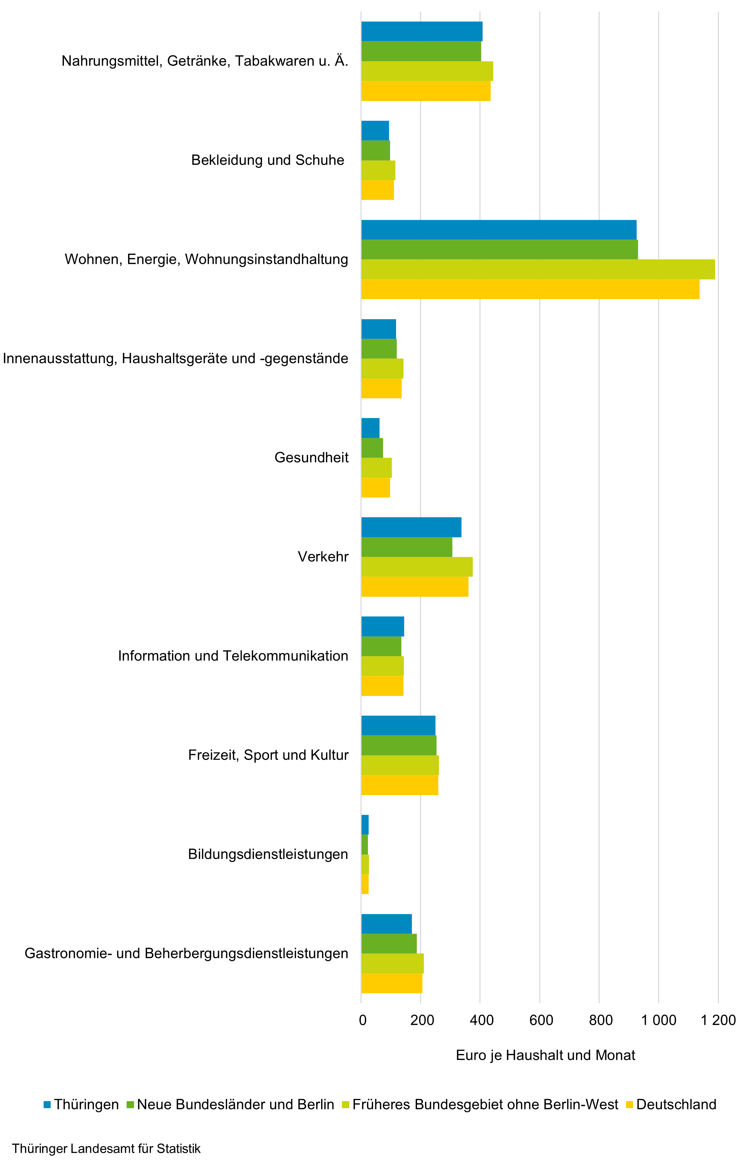
- 7 - | Zurück zum Inhaltsverzeichnis
2. Konsumausgaben privater Haushalte 2023 nach Gebiet

Graf03
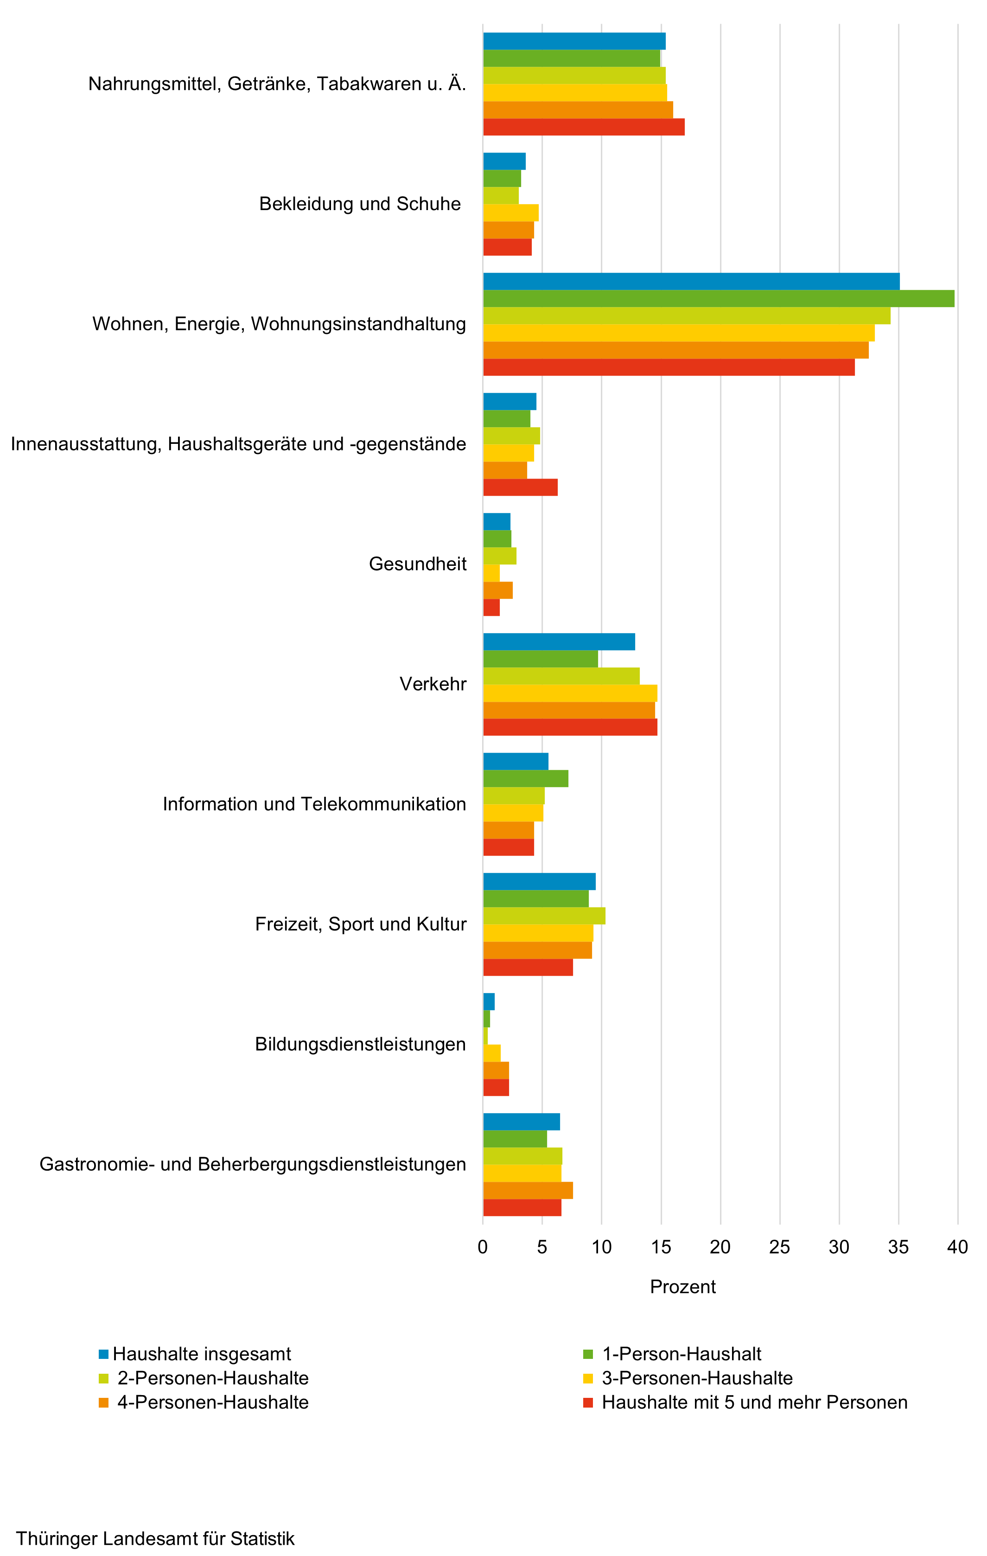
- 8 - | Zurück zum Inhaltsverzeichnis
3. Anteil der Konsumausgaben privater Haushalte 2023 nach Haushaltsgröße

Einheit

Graf04
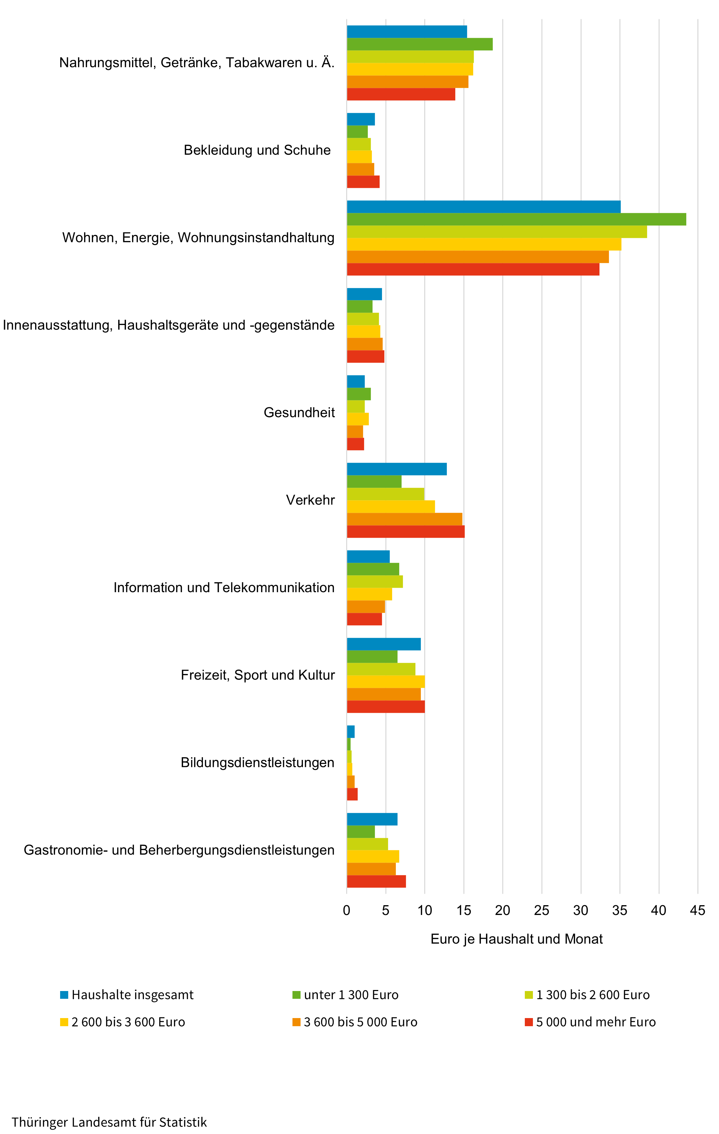
- 9 - | Zurück zum Inhaltsverzeichnis
4. Anteil der Konsumausgaben privater Haushalte 2023 nach monatlichem Haushaltsnettoeinkommen

Einheit

TAB4.04
- 56 - |  |  |  |  |  |  |  |  | Zurück zum Inhaltsverzeichnis

Merkmal
Merkmal
Merkmal
Merkmal
Merkmal
Merkmal
Merkmal
Merkmal
Merkmal
Haushalte
Haushalte
Haushalte
Alleiner-
ziehende
Alleiner-
ziehende
Alleiner-
ziehende
Haushalte
Haushalte
Haushalte
Alleiner-
ziehende
Alleiner-
ziehende
Alleiner-
ziehende
Paare
Paare
ohne
Kinder
ohne
Kinder
ohne
Kinder
Paare
Paare
Paare ¹⁾
ohne
Kinder
ohne
Kinder
ohne
Kind
4.4 Struktur der Konsumausgaben privater Haushalte nach Alleinerziehenden und Paaren mit Kind(ern) unter 18 Jahren
Merkmal |  |  | Haushalte insgesamt | Darunter
 |  |  |  | Allein- erziehende1) | darunter mit 1 Kind1) | Paare mit Kind(ern)2) | darunter mit … Kind(ern)2)
 |  |  |  |  |  |  | 1 | 2

 |  |  | je Haushalt und Monat in %

Private Konsumausgaben |  |  | 100 | 100 | 100 | 100 | 100 | 100

Nahrungsmittel, Getränke, Tabakwaren u. Ä. |  |  | 15.4 | 17.3 | (17.1) | 15.6 | 15.3 | 15.9
 | Nahrungsmittel, alkoholfreie Getränke |  | 13.8 | 15.6 | (15.0) | 14.2 | 13.6 | 14.5
 | alkoholische Getränke, Tabakwaren u. Ä. |  | 1.7 | (1.7) | (2.1) | 1.5 | 1.7 | 1.4
Bekleidung und Schuhe |  |  | 3.6 | 4.3 | (4.1) | 4.3 | 4.5 | 4.2
 | Herrenbekleidung |  | 0.8 | / | / | 0.9 | (0.9) | (0.7)
 | Damenbekleidung |  | 1.6 | (1.5) | (1.9) | 1.3 | 1.4 | (1.3)
 | Bekleidung für Kinder (unter 14 Jahren) |  | 0.3 | (1.3) | (1.1) | 1.0 | 1.1 | 1.0
 | sonstige Bekleidung und Zubehör |  | 0.2 | (0.3) | (0.2) | 0.2 | (0.2) | (0.2)
 | Schuhe und Schuhzubehör |  | 0.7 | (0.9) | (0.7) | 0.9 | 0.9 | 1.1
 | Reparaturen, Reinigung, Ausleihe |  | 0.0 | / | / | / | / | /
Wohnen, Energie, Wohnungsinstandhaltung |  |  | 35.1 | 34.9 | (34.2) | 31.9 | 31.1 | 33.4
 | Wohnungsmieten u. Ä. |  | 25.9 | 26.0 | (25.8) | 23.7 | 22.7 | 24.5
 | Energie |  | 7.8 | 8.0 | (7.4) | 6.5 | 7.1 | 6.5
 | Wohnungsinstandhaltung |  | 1.4 | (0.9) | / | 1.8 | (1.3) | (2.4)
Innenausstattung, Haushaltsgeräte und -gegenstände |  |  | 4.5 | 5.2 | (5.8) | 4.7 | 4.8 | 3.7
 | Möbel, Einrichtungsgegenstände, lose Teppiche |  | 1.9 | (2.4) | (2.4) | 2.4 | 2.3 | (1.5)
 | sonstige größere Haushaltsgeräte |  | 0.5 | (0.9) | / | 0.4 | (0.5) | (0.3)
 | kleine elektrische Haushaltsgeräte |  | 0.2 | (0.4) | / | 0.2 | (0.1) | (0.2)
 | Reparatur, Miete, Leasing von Haushaltsgeräten |  | (0.0) | / | / | / | / | /
 | Heimtextilien |  | 0.3 | (0.3) | (0.3) | 0.3 | 0.3 | (0.2)
 | sonstige Gebrauchsgüter für Haushalt und Garten |  | 0.9 | (0.5) | (0.5) | 0.9 | 0.9 | 0.8
 | Verbrauchsgüter für den Haushalt |  | 0.5 | (0.6) | (0.5) | 0.5 | 0.5 | 0.6
 | Dienstleistungen, Haushaltshilfen u. Ä. |  | (0.1) | / | / | / | / | /
Gesundheit |  |  | 2.3 | 1.7 | (1.9) | 1.4 | 1.3 | 1.5
 | Hilfsmittel für die Gesundheit |  | 0.6 | / | / | (0.2) | (0.2) | (0.3)
 | Arzneimittel, medizinische Erzeugnisse |  | 0.7 | (0.7) | (0.8) | 0.6 | 0.6 | 0.6
 | Gesundheitsdienstleistungen (ambulant und stationär) |  | 1.0 | (0.9) | (0.9) | 0.6 | (0.6) | (0.6)
Verkehr |  |  | 12.8 | 8.1 | (7.7) | 14.9 | 15.0 | 14.0
 | Personenkraftwagen (auch Leasing) |  | 3.5 | (0.9) | / | 4.9 | (5.4) | (3.8)
 | Kraft- und Fahrräder, E-Bikes, Pedelecs (auch Leasing) |  | 0.5 | (0.1) | / | 1.0 | (0.4) | (1.4)
 | Ersatzteile und Zubehör |  | 0.7 | (0.3) | (0.3) | 0.8 | (1.1) | (0.6)
 | Kraftstoffe und Schmiermittel |  | 4.2 | 3.1 | (3.3) | 4.4 | 4.3 | 4.4
 | Wartung, Reparaturen von Privatfahrzeugen |  | 1.9 | (1.2) | (1.2) | 1.9 | (2.1) | (1.9)
 | sonstige Dienstleistungen |  | 0.8 | (0.7) | (0.4) | 0.9 | 0.8 | (0.9)
 | Personenbeförderungsdienstleistungen |  | 1.2 | (1.6) | (1.6) | 0.8 | (0.8) | (1.0)

__________
1) Ledige(s) Kind(er) unter 18 Jahren.
2) Ledige(s) Kind(er) unter 18 Jahren der Haupteinkommenspersonen oder der Ehe- bzw. Lebenspartner/-innen.

- 57 -

Noch: 4.4 Struktur der Konsumausgaben privater Haushalte nach Alleinerziehenden und Paaren mit Kind(ern) unter 18 Jahren
Merkmal |  |  | Haushalte insgesamt | Darunter
 |  |  |  | Allein- erziehende1) | darunter mit 1 Kind1) | Paare mit Kind(ern)2) | darunter mit … Kind(ern)2)
 |  |  |  |  |  |  | 1 | 2

 |  |  | Noch: je Haushalt und Monat in %

Information und Telekommunikation |  |  | 5.5 | 5.8 | (5.9) | 4.5 | 4.8 | 4.2
 | Telefone und andere Geräte (Festnetz und mobil; ohne
 |  | Vertrag, ohne SIM-Karte) | 0.3 | (0.2) | (0.4) | 0.3 | (0.3) | (0.3)
 | Computer, Laptops, Tablets (ohne Software) |  | 0.4 | (0.4) | / | 0.4 | (0.3) | (0.5)
 | Peripheriegeräte, Zubehör für DV-Geräte |  | 0.2 | (0.1) | / | 0.2 | (0.2) | (0.2)
 | Ton- und Bildempfangs-, -aufnahme- und -wiedergabe-
 |  | geräte | 0.3 | (0.5) | (0.2) | 0.3 | (0.2) | (0.2)
 | Aufzeichnungsträger unbespielt (z. B. CD, Blu-ray, Stick) |  | 0.0 | / | / | 0.0 | / | /
 | andere Geräte (z. B. Smartwatches, E-Book-Reader oder
 |  | nicht zuordenbare Geräte/Zubehör) | 0.1 | / | / | (0.1) | (0.1) | /
 | anderes Zubehör (z. B. Prozessoren, Speicher, Etuis usw.) |  | 0.1 | (0.1) | / | (0.1) | (0.1) | (0.1)
 | Software (ohne Spiele) |  | 0.1 | / | / | (0.1) | / | /
 | Dienstleistungen für Festnetz, Mobilfunk, Internet |  | 2.5 | 2.7 | (2.8) | 2.0 | 2.3 | 1.9
 | Reparatur und Miete von Geräten |  | (0.0) | / | / | / | / | /
 | andere Dienstleistungen und Gebühren |  | 1.4 | 1.5 | (1.5) | 1.0 | 1.1 | 0.9
Freizeit, Sport und Kultur |  |  | 9.5 | 10.3 | (10.5) | 8.5 | 8.8 | 8.9
 | Foto-, Filmausrüstung, optische Geräte und Zubehör |  | 0.1 | / | / | (0.1) | (0.1) | (0.1)
 | größere langlebige Gebrauchsgüter für Freizeit |  | (0.1) | / | / | / | / | /
 | Geräte und Ausrüstungen für Sport und Camping |  | 0.3 | (0.3) | (0.1) | 0.3 | (0.3) | (0.3)
 | Musikinstrumente und audiovisuelle Medien |  | 0.1 | / | / | (0.1) | (0.1) | (0.1)
 | Spielwaren und Hobbys |  | 1.0 | (2.3) | (1.5) | 1.4 | 1.6 | 1.5
 | Blumen und Gärten |  | 0.8 | (0.4) | (0.6) | 0.7 | 0.6 | 0.8
 | Haustiere, Produkte für Haustiere |  | 0.6 | (0.7) | (0.7) | 0.4 | (0.4) | (0.5)
 | Freizeitdienstleistungen (z. B. Miete, Reparatur) |  | 1.4 | (1.6) | (1.4) | 1.5 | 1.4 | 1.7
 | Kulturdienstleistungen |  | 1.0 | (1.3) | (1.2) | 1.1 | 1.1 | 1.1
 | Bücher (auch CD-ROMs, E-Book-Downloads) |  | 0.3 | (0.7) | (0.6) | 0.4 | 0.5 | 0.3
 | Zeitungen, Zeitschriften u. Ä. |  | 0.4 | (0.2) | (0.1) | 0.1 | 0.1 | (0.2)
 | Pauschalreisen |  | 3.1 | (2.3) | / | (1.9) | (2.3) | (2.1)
Bildungsdienstleistungen |  |  | 1.0 | (1.7) | (1.7) | 2.4 | (2.4) | (2.4)
 | Nachhilfeunterricht |  | / | / | / | / | / | /
 | Gebühren für Bildungseinrichtungen und Kinder-
 |  | betreuung (ohne Verpflegung) | 0.9 | (1.5) | (1.3) | 2.3 | (2.2) | (2.4)
Gastronomie- und Beherbergungsdienstleistungen |  |  | 6.5 | 6.5 | (6.8) | 8.0 | 7.8 | 8.2
 | Gastronomiedienstleistungen |  | 4.1 | 4.4 | (4.8) | 5.1 | 5.2 | 5.1
 | Beherbergungsdienstleistungen |  | 2.3 | (2.1) | / | 2.9 | (2.5) | (3.1)
Versicherungs- und Finanzdienstleistungen |  |  | 0.2 | (0.2) | (0.2) | 0.2 | (0.2) | (0.1)
 | Versicherungsdienstleistungen |  | / | - | - | - | - | -
 | Finanzdienstleistungen |  | 0.2 | (0.2) | (0.2) | 0.2 | (0.2) | (0.1)
Andere Waren und Dienstleistungen |  |  | 3.7 | 4.1 | (4.2) | 3.5 | 3.9 | 3.3
 | Schmuck, Uhren |  | 0.2 | (0.2) | (0.2) | 0.1 | (0.2) | (0.1)
 | sonstige persönliche Gebrauchsgegenstände |  | 0.3 | (0.3) | (0.3) | 0.3 | 0.4 | (0.2)
 | Dienstleistungen für die Körperpflege |  | 1.2 | 1.1 | (1.4) | 0.9 | 1.2 | 0.8
 | Körperpflegeartikel und -geräte |  | 1.3 | 1.7 | (1.6) | 1.5 | 1.7 | 1.3
 | sonstige Dienstleistungen |  | 0.8 | (0.8) | (0.7) | 0.7 | (0.5) | (0.9)

__________
1) Ledige(s) Kind(er) unter 18 Jahren.
2) Ledige(s) Kind(er) unter 18 Jahren der Haupteinkommenspersonen oder der Ehe- bzw. Lebenspartner/-innen.

